Sheet1 (2)
 | 공격력 | 멸화(레벨) | 레더 | 크리티컬 최종데미지 | 최종 데미지 기대값 | 홍염(레벨) | 홍염 | 쿨타임 | 딜레이 | DPS | 공격력(강화) |  | 48571 |  | 치명타 적중률 % | 50.89%
피니쉬 | 50028 | 10 | 1.24 | 53172324 | 50222900 | 7 | 0.14 | 16.39 | 1.89 | 3063429 | 힘 | 230602 | 230602 |  | 스킬 재사용 대기시간 감소 % | 20.57%
템페 | 50028 | 9 | 1.00 | 19476220 | 18395890 | 0 | 0.00 | 15.09 | 1.22 | 1218942 | 무기 공격력 | 61381 | 61381
헬 블 | 50028 | 9 | 1.24 | 38893769 | 36736365 | 7 | 0.14 | 16.39 | 1.58 | 2240796 | 공증 |  | 1457
체소 | 50028 | 0 | 1.00 | 778155 | 579943 | 0 | 0.00 | 15.09 | 0.89 | 38433 | 최종 공격력 |  | 50028
브슬 | 50028 | 9 | 1.24 | 25688940 | 22722261 | 0 | 0.00 | 15.09 | 1.10 | 1505614
레더 | 50028 | 0 | 1.24 | 6603010 | 4921087 | 7 | 0.14 | 16.39 | 0.87 | 300171
소스 | 50028 | 9 | 1.00 | 21468607 | 20277761 | 7 | 0.14 | 16.39 | 1.46 | 1236876 | 각인 |  | (레벨) |  | 엘릭서 | (%, 값)
옵드 | 50028 | 10 | 1.24 | 57228299 | 50619308 | 7 | 0.14 | 16.39 | 1.79 | 3087608 | 원한 |  | 3 | 1.2 | 공격력(공용)
 |  |  |  |  |  |  |  |  |  |  | 예리한 둔기 |  | 3 | 0.5 | 힘(공용)
 |  |  |  |  |  |  |  |  |  |  | 돌격대장 |  | 3 | 1.18 | 무기 공격력(공용)
 |  |  |  |  |  | 야매 DPS |  |  |  | 12691869 | 광기 |  | 3 | 1.16 | 공격력 %(투구)
 |  |  |  |  |  | 이전 DPS |  |  |  | 12691869 | 달인의 저력 |  | 3 | 1.16 | 추가 피해 %(하의)
 |  |  |  |  |  | 딜증량 |  |  |  | 0.00% | 저주받은 인형 |  | 1 | 0.03 | 치명타 피해 증가 %(하의)
 |  |  |  |  |  |  |  |  |  |  | 에테르 포식자 |  | 0 | 0 | 피해 증가 %(장갑)
사용법 | 1. 트리시온-수련장-캐릭터 설정-각인 정기흡수 3레벨 설정 |  |  |  |  |  |  |  |  |  |  |  |  |  | 보스 피해 %(어깨)
 | 2. 광기(z), 각성기(v)를 켜서 악몽 유물세트를 활성화해주세요. |  |  |  |  |  |  |  |  |  | 팔찌 |  | (%, 값) |  |  | (레벨)
 | 3. P(캐릭터 정보) 우측 하단 상세정보를 확인해주세요. |  |  |  |  |  |  |  |  |  | 피해 증가 % |  |  |  | 선봉대 세트 효과 | 0
 | 4. 엑셀에서 | 노란색 | 으로 표시된 부분만 수정해주세요. |  |  |  |  |  |  |  | 치명타 피해 증가 % |  | 8% |  | 회심 세트 효과 | 0
 | 5.야매 DPS | 를 확인합니다.(각성기, 다크 러쉬, 평타 반영X) |  |  |  |  |  |  |  |  | 무기 공격력

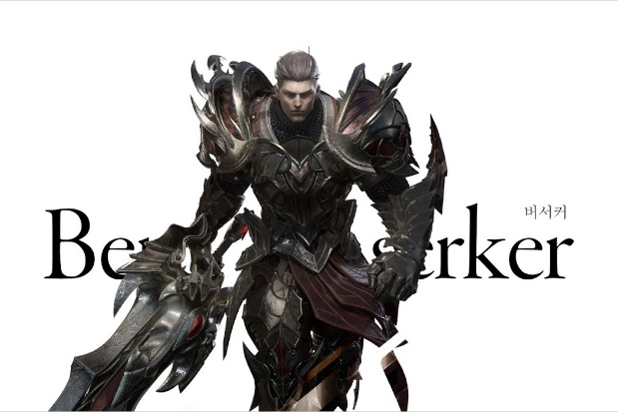
스펙업 비교법 | 1. DPS "값"을 | 2.이전 DPS | 에 복붙해주세요. |  |  |  |  |  |  |  | 카드 |  | (해당 란에 1)
 | 2. 스펙업을 | 노란색 | 에 수정하여 반영해주세요. |  |  |  |  |  |  |  | 세구빛18 |  | 0 | 1
 | 3. 딜증량 | 을 확인합니다. |  |  |  |  |  |  |  |  | 세구빛30 |  | 1 | 1.1556
 |  |  |  |  |  |  |  |  |  |  |  |  | (%)
일러두기 | 1. (중요) 반드시 %값에는 "%"를 생략하지 말고 입력해주세요. |  |  |  |  |  |  |  |  |  | 추가 피해 % |  | 46.20%
 | 2. 광기 버서커, 악몽 3레벨 유물 세트만 가정했습니다. |  |  |  |  |  |  |  |  |  |  |  | (%)
 | 3. 7레벨 미만의 보석은 반영되지 않습니다. |  |  |  |  |  |  |  |  |  | 야추피 % |  | 2.21%

